Sheet1
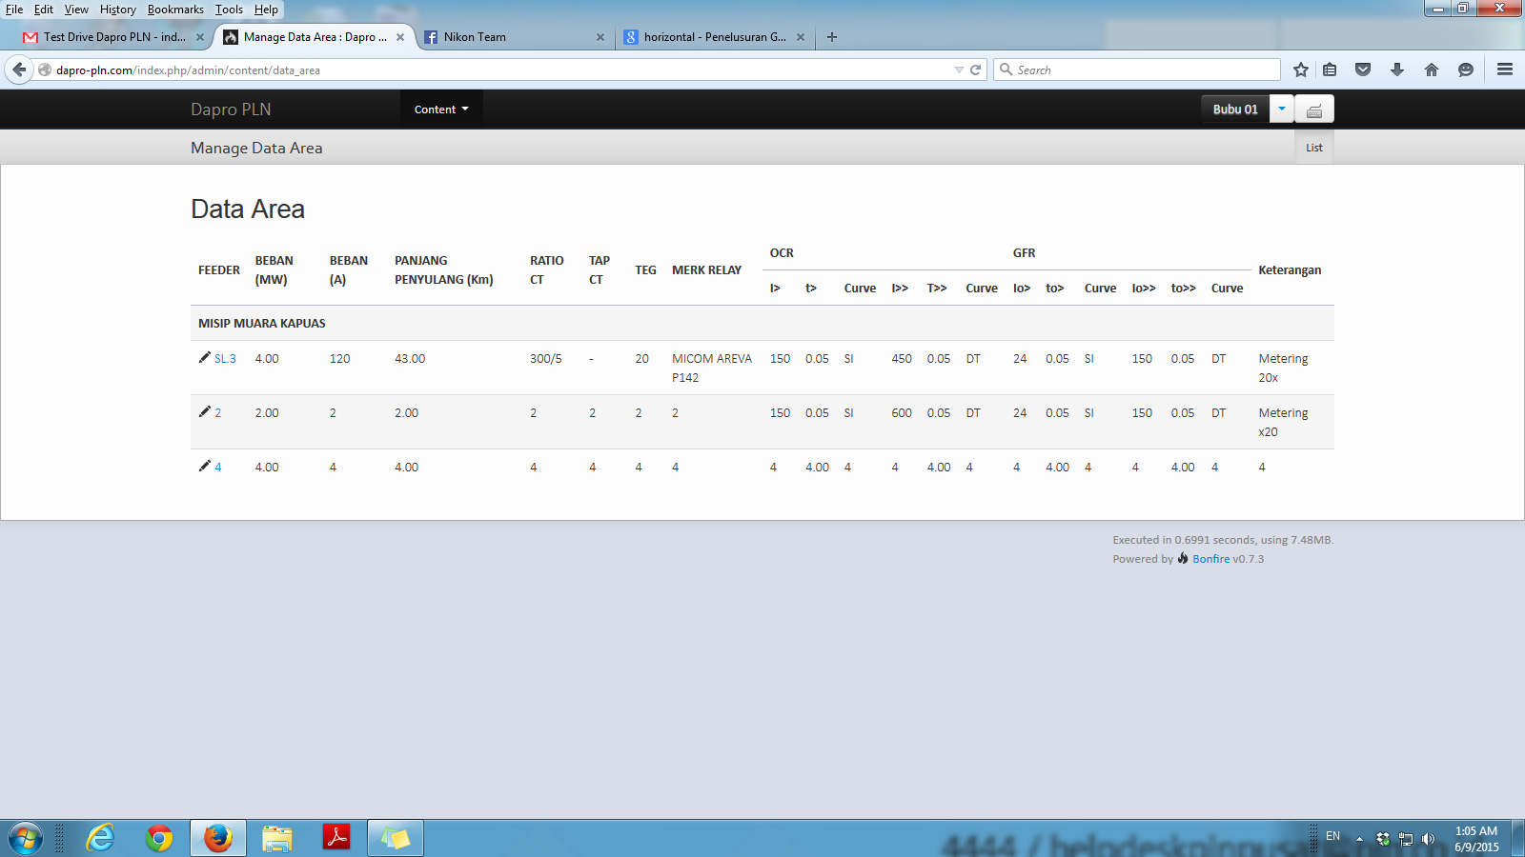

edit
save
hapus
edit by.ijo
jam tanggal

